Main Tables
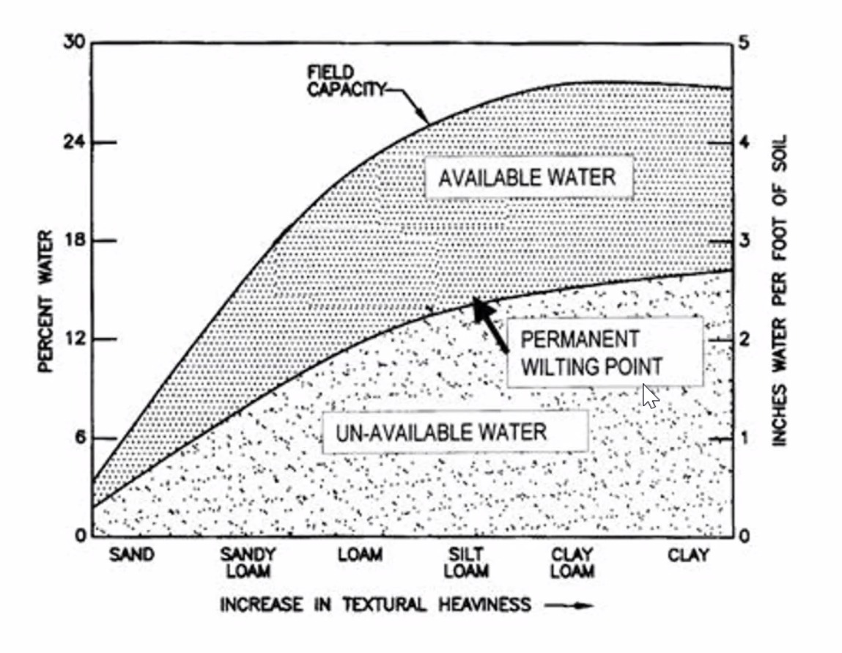
Irregation Chart
Birebir Kopyası

Soil | Sand | Sandy Loam | Loam | Silt L. | Clay L. | Clay
Nem | 6 | 15 | 21 | 24 | 26 | 25
Available Water | 1.1 | 2.7 | 3.7 | 4.2 | 4.5 | 4.3
Nem | 3 | 8 | 12 | 14 | 15 | 17
Un-Available Water | 0.5 | 1.2 | 2 | 2.4 | 2.6 | 2.8

Domates
 | Inch Avaible | Inc UnAvaible | Precent Avaible Water | Per UnAvaible Water
Sand | 0 | 0 | 7 | 6
Sandy Loam |  |  | 10 | 9
Loam |  |  | 14 | 12
Silt L. |  |  | 19 | 16
Clay L. |  |  | 24 | 20
Clay | 8 | 8 | 28 | 24

Domates
Soil | Sand | Sandy Loam | Loam | Silt L. | Clay L. | Clay
Precent Avaible Water | 7 | 10 | 14 | 19 | 24 | 28 |  |  | http://soilquality.org.au/factsheets/water-availability
Inch Avaible | 0 |  |  |  |  | 8
Per UnAvaible Water | 6 | 9 | 12 | 16 | 20 | 24
Inc UnAvaible | 0 |  |  |  |  | 8

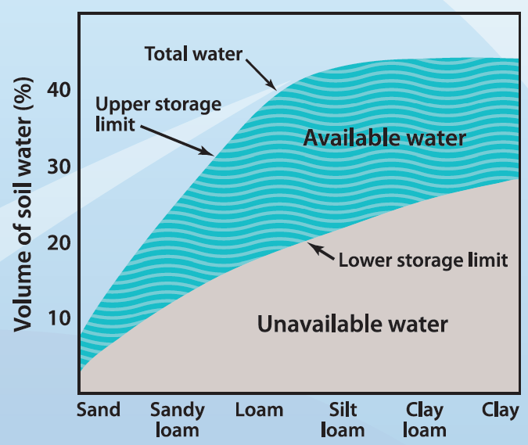

Salatalik
 | Inch Avaible | Inc UnAvaible | Precent Avaible Water | Per UnAvaible Water
Sand | 0 | 0 | 9 | 8
Sandy Loam |  |  | 14 | 12
Loam |  |  | 19 | 17
Silt L. |  |  | 26 | 19
Clay L. |  |  | 33 | 29
Clay | 8 | 8 | 38 | 34

Salatalik
Soil | Sand | Sandy Loam | Loam | Silt L. | Clay L. | Clay
Precent Avaible Water | 9 | 14 | 19 | 26 | 33 | 38
Inch Avaible | 0 |  |  |  |  | 8
Per UnAvaible Water | 8 | 12 | 17 | 19 | 29 | 34
Inc UnAvaible | 0 |  |  |  |  | 8

 |  |  |  |  |  |  | domates | 60 |  | 80

Ankara Armudu
 | Inch Avaible | Inc UnAvaible | Precent Avaible Water | Per UnAvaible Water
Sand | 0 | 0 | 0.2 | 0.1
Sandy Loam |  |  | 0.5 | 0.2
Loam |  |  | 2 | 1.3
Silt L. |  |  | 3 | 2
Clay L. |  |  | 8 | 5.2
Clay | 8 | 8 | 10 | 6
 |  |  |  |  |  |  | clay | 100% |  | 40%
 |  |  |  |  |  |  |  | 80% |  | 32
 |  |  |  |  |  |  |  | 60 |  | 26
Ankara Armudu
Soil | Sand | Sandy Loam | Loam | Silt L. | Clay L. | Clay | clay loam
Precent Avaible Water | 0.2 | 0.5 | 1900-01-02 | 3 | 8 | 10
Inch Avaible | 0 |  |  |  |  | 8
Per UnAvaible Water | 0.1 | 0.2 | 1.3 | 2 | 5.2 | 6
Inc UnAvaible | 0 |  |  |  |  | 8

Elma
 | Inch Avaible | Inc UnAvaible | Precent Avaible Water | Per UnAvaible Water
Sand | 0 | 0 | 3 | 2
Sandy Loam |  |  | 5 | 3
Loam |  |  | 6 | 4
Silt L. |  |  | 8 | 5
Clay L. |  |  | 10 | 7
Clay | 8 | 8 | 12 | 8

Elma
Soil | Sand | Sandy Loam | Loam | Silt L. | Clay L. | Clay
Precent Avaible Water | 3 | 5 | 6 | 8 | 10 | 12
Inch Avaible | 0 |  |  |  |  | 8
Per UnAvaible Water | 2 | 3 | 4 | 5 | 7 | 8
Inc UnAvaible | 0 |  |  |  |  | 8

Biber
 | Inch Avaible | Inc UnAvaible | Precent Avaible Water | Per UnAvaible Water
Sand | 0 | 0 | 6 | 4
Sandy Loam |  |  | 9 | 7
Loam |  |  | 12 | 10
Silt L. |  |  | 16 | 14
Clay L. |  |  | 20 | 18
Clay | 8 | 8 | 24 | 22

Biber
Soil | Sand | Sandy Loam | Loam | Silt L. | Clay L. | Clay
Precent Avaible Water | 6 | 9 | 12 | 16 | 20 | 24
Inch Avaible | 0 |  |  |  |  | 8
Per UnAvaible Water | 4 | 7 | 10 | 14 | 18 | 22
Inc UnAvaible | 0 |  |  |  |  | 8

Marul
 | Inch Avaible | Inc UnAvaible | Precent Avaible Water | Per UnAvaible Water
Sand | 0 | 0 | 8 | 7
Sandy Loam |  |  | 12 | 10
Loam |  |  | 16 | 14
Silt L. |  |  | 22 | 19
Clay L. |  |  | 28 | 24
Clay | 8 | 8 | 32 | 28

Marul
Soil | Sand | Sandy Loam | Loam | Silt L. | Clay L. | Clay
Precent Avaible Water | 8 | 12 | 16 | 22 | 28 | 32
Inch Avaible | 0 |  |  |  |  | 8
Per UnAvaible Water | 7 | 10 | 14 | 19 | 24 | 28
Inc UnAvaible | 0 |  |  |  |  | 8

Table 7
 | Inch Avaible | Inc UnAvaible | Precent Avaible Water | Per UnAvaible Water
Sand | 0 | 0 | 5 | 3
Sandy Loam |  |  | 12 | 4
Loam |  |  | 18 | 5
Silt L. |  |  | 24 | 10
Clay L. |  |  | 28 | 11
Clay | 8 | 8 | 45 | 50

Table 7
Soil | Sand | Sandy Loam | Loam | Silt L. | Clay L. | Clay
Precent Avaible Water | 5 | 12 | 18 | 24 | 28 | 45
Inch Avaible | 0 |  |  |  |  | 8
Per UnAvaible Water | 3 | 4 | 5 | 10 | 11 | 50
Inc UnAvaible | 0 |  |  |  |  | 8

Table 8
 | Inch Avaible | Inc UnAvaible | Precent Avaible Water | Per UnAvaible Water
Sand | 0 | 0 | 5 | 3
Sandy Loam |  |  | 12 | 4
Loam |  |  | 18 | 5
Silt L. |  |  | 24 | 10
Clay L. |  |  | 28 | 11
Clay | 8 | 8 | 546 | 50

Table 8
Soil | Sand | Sandy Loam | Loam | Silt L. | Clay L. | Clay
Precent Avaible Water | 5 | 12 | 18 | 24 | 28 | 546
Inch Avaible | 0 |  |  |  |  | 8
Per UnAvaible Water | 3 | 4 | 5 | 10 | 11 | 50
Inc UnAvaible | 0 |  |  |  |  | 8

Table 9
 | Inch Avaible | Inc UnAvaible | Precent Avaible Water | Per UnAvaible Water
Sand | 0 | 0 | 5 | 3
Sandy Loam |  |  | 12 | 4
Loam |  |  | 18 | 5
Silt L. |  |  | 24 | 10
Clay L. |  |  | 28 | 11
Clay | 8 | 8 | 89 | 50

Table 9
Soil | Sand | Sandy Loam | Loam | Silt L. | Clay L. | Clay
Precent Avaible Water | 5 | 12 | 18 | 24 | 28 | 89
Inch Avaible | 0 |  |  |  |  | 8
Per UnAvaible Water | 3 | 4 | 5 | 10 | 11 | 50
Inc UnAvaible | 0 |  |  |  |  | 8

Table 10
 | Inch Avaible | Inc UnAvaible | Precent Avaible Water | Per UnAvaible Water
Sand | 0 | 0 | 5 | 3
Sandy Loam |  |  | 12 | 4
Loam |  |  | 18 | 5
Silt L. |  |  | 24 | 10
Clay L. |  |  | 28 | 11
Clay | 8 | 8 | 60 | 50

Table 10
Soil | Sand | Sandy Loam | Loam | Silt L. | Clay L. | Clay
Precent Avaible Water | 5 | 12 | 18 | 24 | 28 | 60
Inch Avaible | 0 |  |  |  |  | 8
Per UnAvaible Water | 3 | 4 | 5 | 10 | 11 | 50
Inc UnAvaible | 0 |  |  |  |  | 8

